상품제안서
나빌레라 도자문 자개명함케이스 | 상품코드: S38591

 |  |  |  |  |  |  | 02-713-8555 | www.synergygift.co.kr
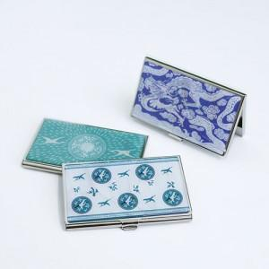 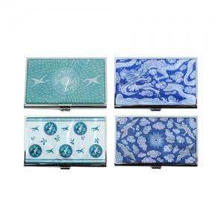

【상세/제작정보】 | <p><span style="font-size: 14pt;"></span>&nbsp;</p>

【인쇄/포장옵션】 | 레이저 / 포장지포장

【공급단가】 | 수량 | 30~ | 100~ | 300~ | 1,000~ | 3,000~
*VAT별도 | 단가 | 7,800원 | 7,400원 | 7,100원 | 6,800원 | 6,600원

【상품 URL】 | https://www.synergygift.co.kr:443/src/goods_detail.php?gdno=38591

